表紙・改定履歴
Webダイレクト販売

画面設計書
申込マイページトップ画面
G0204

© 2020 Sasuke Financial Lab Inc.

変 更 記 録
版数 REV. | 作成更新日 | 変 更 内 容 | 担 当
01 | 2020-08-13 | 初版 | 小川

画面レイアウト
画面レイアウト | システム | 画面名 | 画面ID
 | Webダイレクト販売 | 申込マイページトップ画面 | G0204

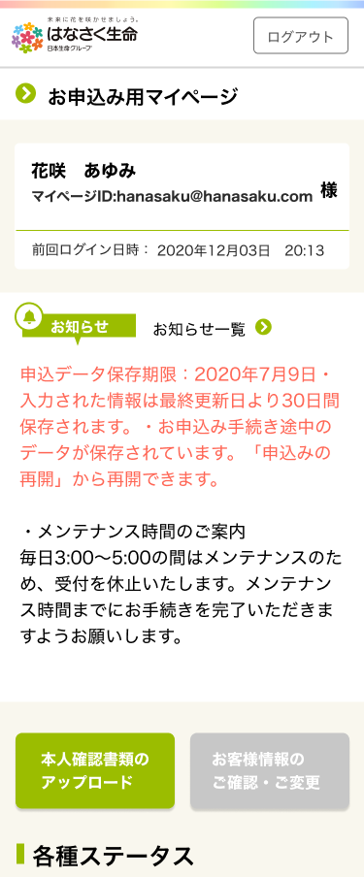
A
B 審査中の場合

1
2
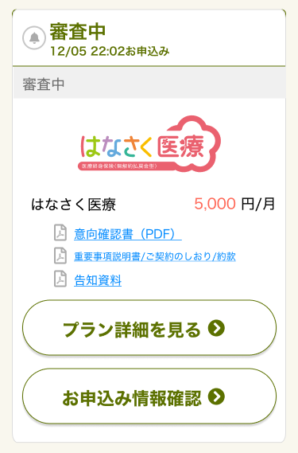
1
3
2
3

4
4

5
5
6
7
8

9

10

6
7

C
手続きの途中の場合
D 特別条件の確認の場合

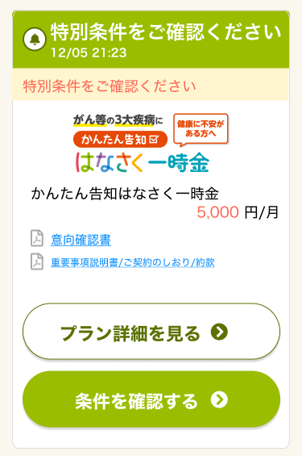
1
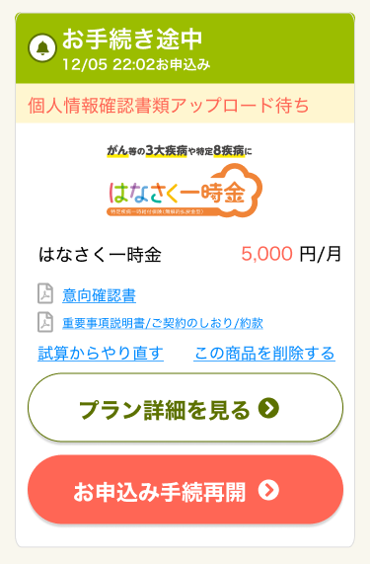
1
2
2
3
3

4
4

5
6
5
6
7
7

8
10
9
8

11
9

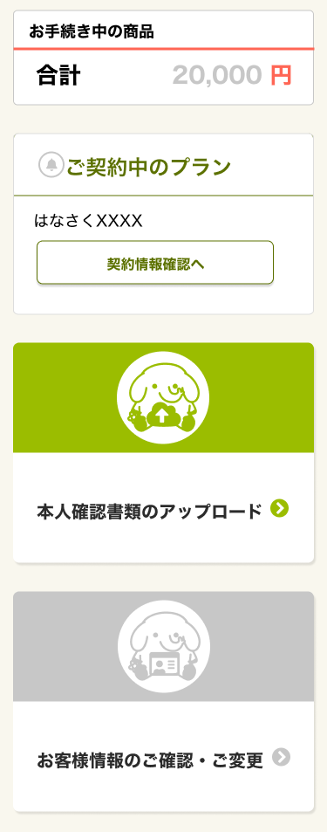
E 不備がある場合
F
1

2
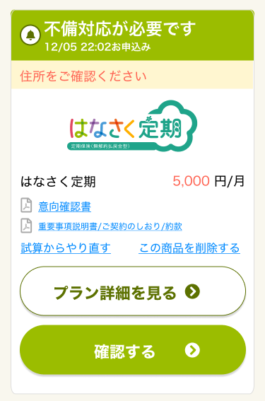
1
3
2
3

4

5
6
7
4

8
10
9

11

5

G

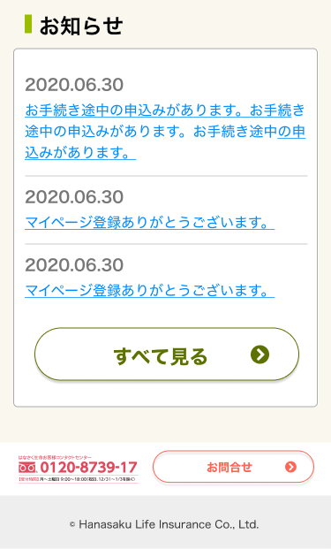

1
2

3

4
5

メッセージ一覧
メッセージ一覧 |  | システム | 画面名 | 画面ID
 |  | Webダイレクト販売 | 申込マイページトップ画面 | G0204
No | メッセージID | メッセージ内容

1
2
3
4
5
pending
6
7
8
シートは残しておき、詳細設計時に記載
記載するものはエラーの際に出る文言を想定
9
10
11
12
13
14
15
16
17
18
19
20
21
22
23
24
25
26
27

